상품제안서
더블머그 리유저블 누드텀블러컵 350ml | 상품코드: F21853

 |  |  |  |  |  |  | 02-412-0044 | www.easy1.co.kr
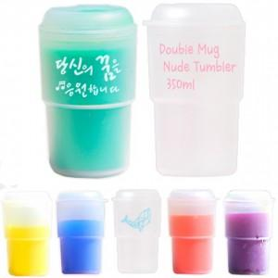

【상세/제작정보】 | BPA free 안심하고 사용하세요!

【인쇄/포장옵션】 | 실크 / 포장지포장

【공급단가】 | 수량 | 200~ | 500~ | 1,000~ | 3,000~ | 5,000~
*VAT별도 | 단가 | 3,640원 | 3,510원 | 3,380원 | 3,250원 | 3,120원

【상품 URL】 | https://dev.easy1.co.kr:443/src/goods_detail.php?gdno=21853

